エビデンス
試験エビデンス |  | システム名 | 在庫管理システム | 作成者 | 溝口 | 作成日 | 2024-10-29
 |  | 業務分類 | Admin
 |  | 機能 | 在庫一覧 | 更新者 | 溝口 | 更新日 | 2024-10-29
 |  | 機能ID | IA01
項番 | 1.1-1.1
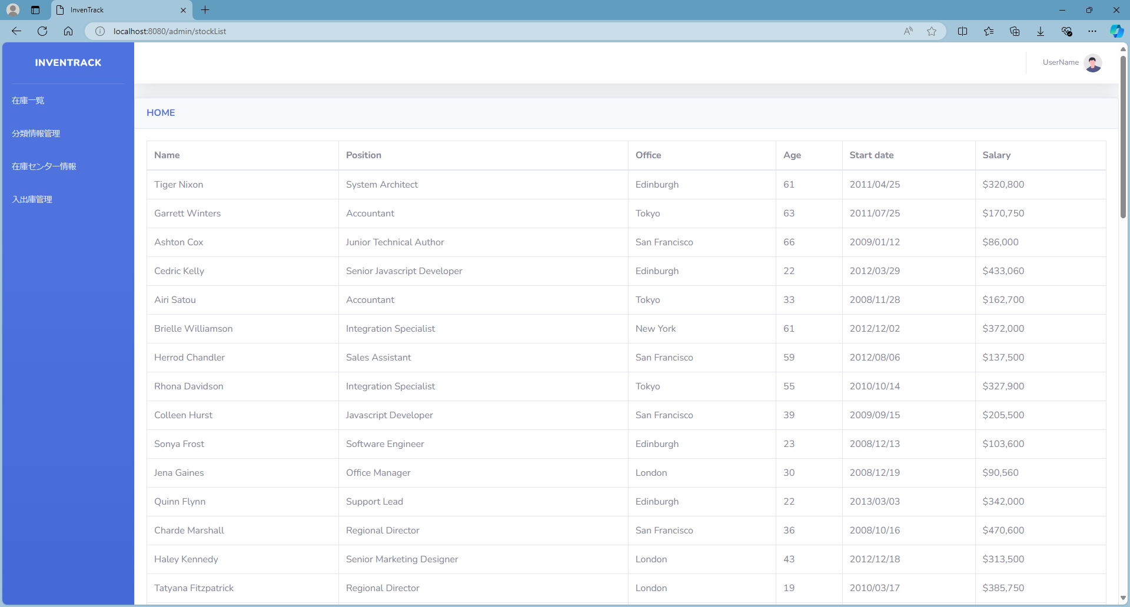

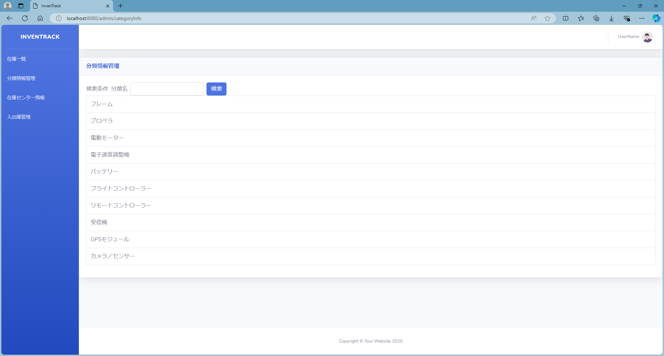

項番 | 1.2-1.1

項番 | 1.2-2.1


項番 | 1.3-1.1

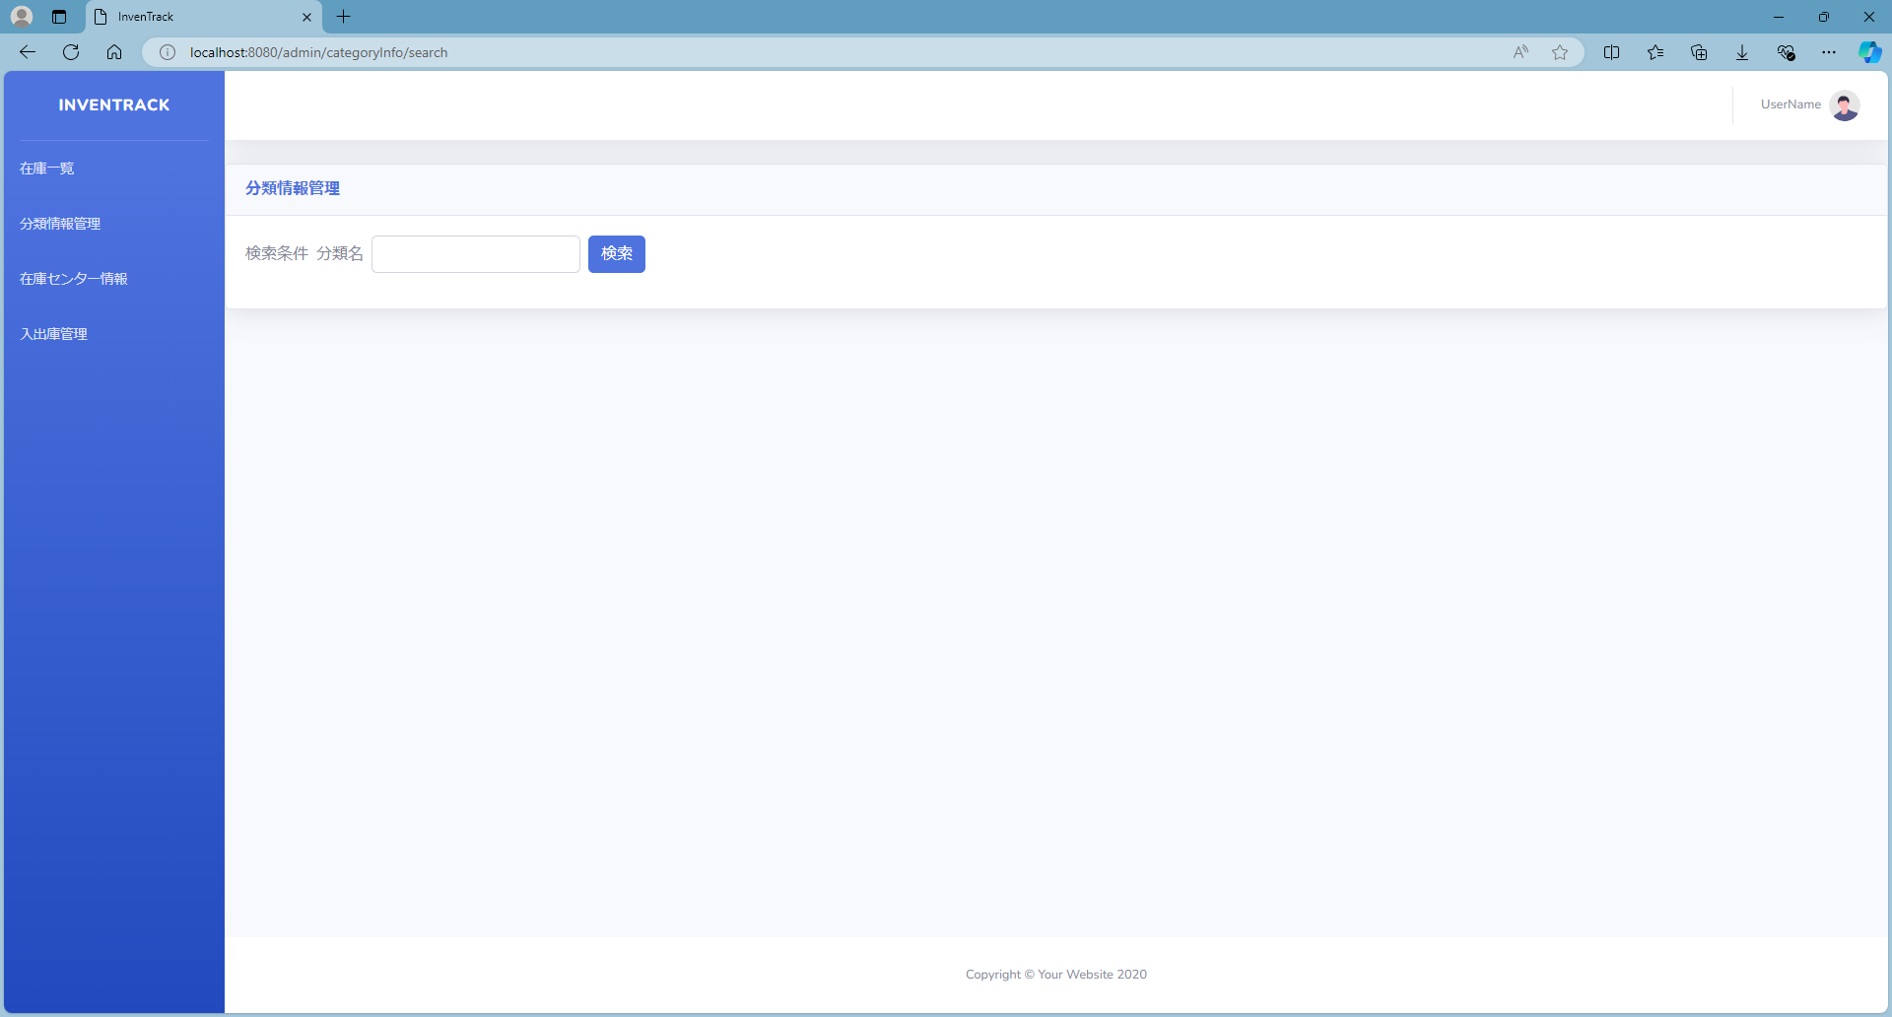

項番 | 1.3-1.2
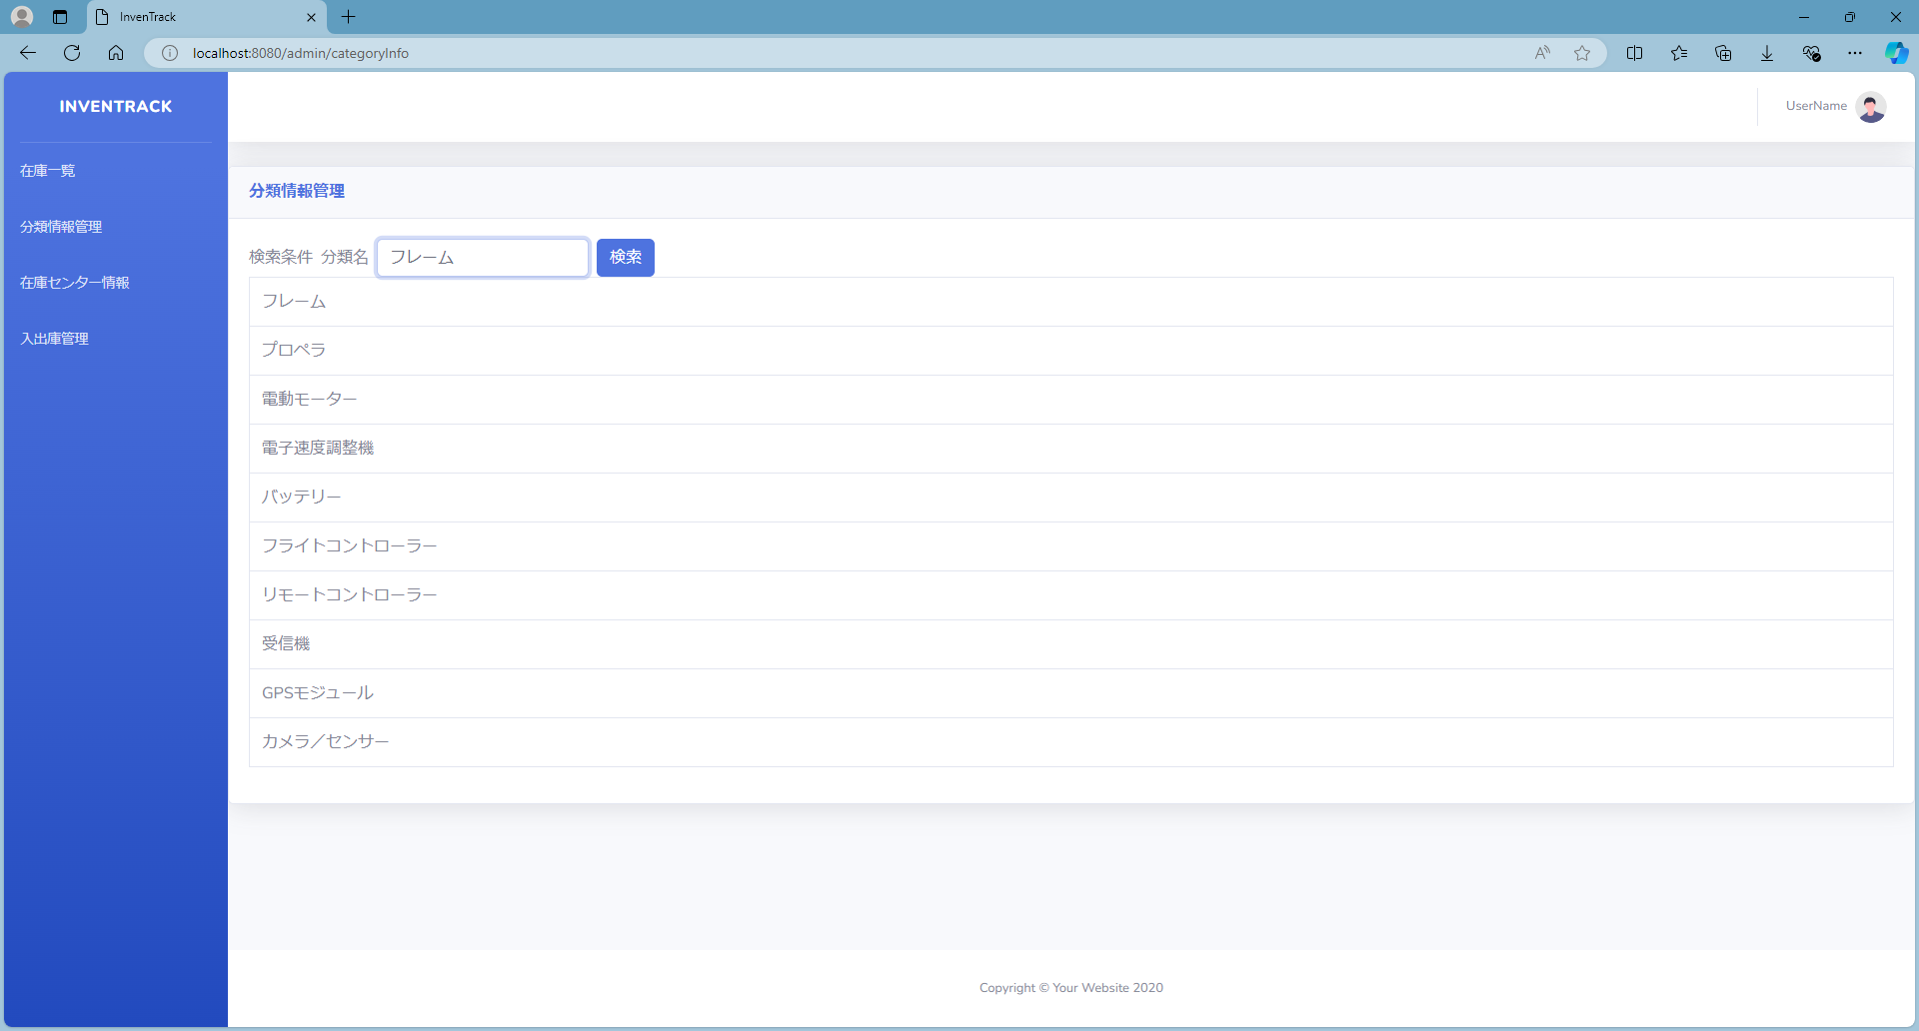



項番 | 1.3-1.3


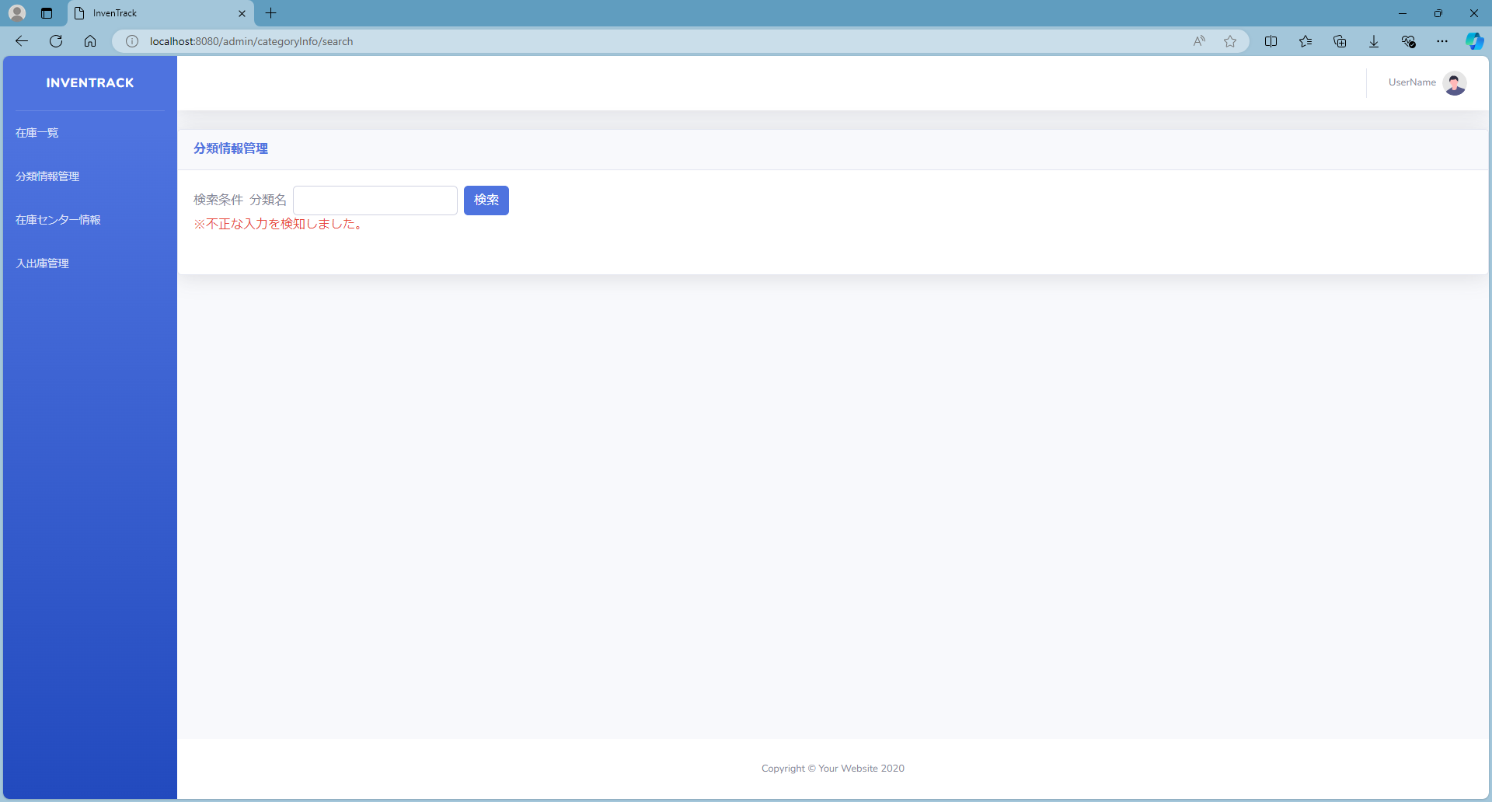

項番 | 1.3-2.1

項番 | 1.3-2.2

エビデンス(1.3-2.3)
項番 | 1.3-2.3


何も入力していないことを確認。





「フライト兼リモートコントローラー」と入力されていることを確認。





「 (半角スペース)」と入力されていることを確認。





「{」と入力されていることを確認。



「}」と入力されていることを確認。



「(」と入力されていることを確認。



「)」と入力されていることを確認。



「'」と入力されていることを確認。



「*」と入力されていることを確認。



「;」と入力されていることを確認。



「$」と入力されていることを確認。



「=」と入力されていることを確認。



「&」と入力されていることを確認。

何も入力していないことを確認。

「フライト兼リモートコントローラー」と入力されていることを確認。

